INSTRUCTIVO
 |  | SISTEMA DE GESTION INTEGRADO
 |  | REGISTRO | Rev 00
INSTRUCTIVO PARA COMPLETAR PLANILLA PRESUPUESTACION

1. | Completar datos:
 | 1. Nombre cliente: Nombre de empresa/profesional que solicita el presupuesto. En caso de personas físicas solicitando presupuestos en nombre de empresas, indicar siempre el nombre de la misma.
 | 2. Obra: Nombre de la obra solicitada
 | 3. Ubicación: Localidad y provincia donde se ubicará la obra.
 | 4. N°: Número de presupuesto otorgado por sistema de presupuestación.

2 | Copiar y pegar (solo valores) del sistema de presupuestacion con precios basicos, antes de copiar eliminar columna de ajuste.
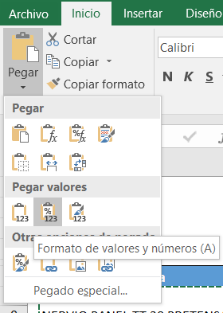

 | IMPORTANTE:
 | *tener cuidado con celdas combinadas
 | *en el caso de copiar nervios de panel de entrepiso agregar en descripcion palabra PRETENSADO

3. | Tener cuidado al copiar, no reemplazar celdas en gris.

4. | Verificar que coincidan Peso y Superficie de la planilla con tabla del sistema de presupuestacion

5. | A partir de analisis de precio, solo modificar/ tipear las celdas en ROJO
Fecha a la cual se analiza presupuesto
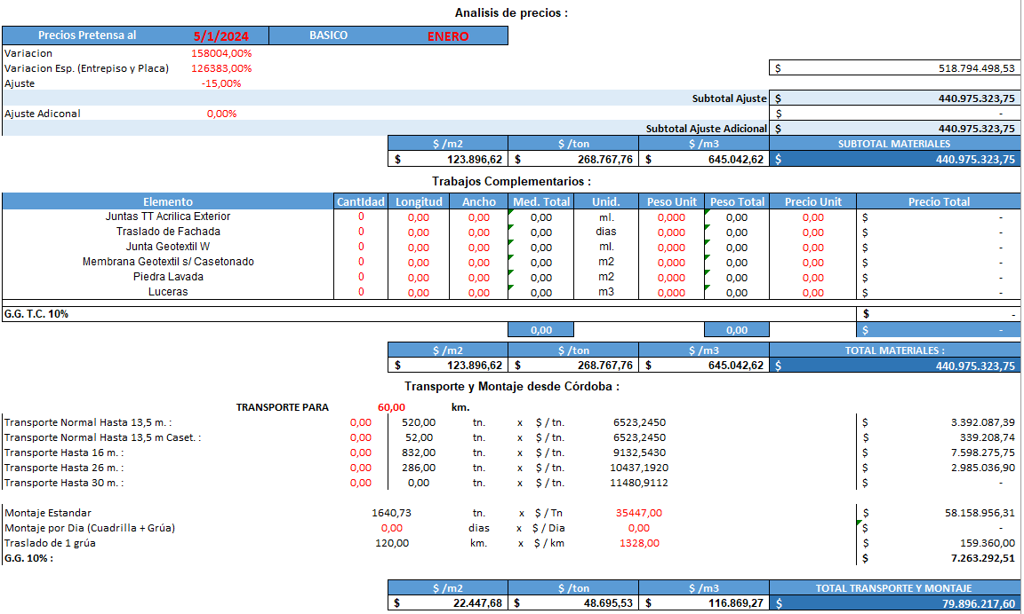
Basuci Lista de Precios
Variaciones lista de precios Pretensa
Desc. general sobre materiales

Desc. adicional propuesto en el momneto

Trabajos Complementarios / Valores de Lista de Precios Pretensa

Cantidad de Km. o LOCAL
Valores de Lista de Precio Pretensa MODIFICAR EN PESTAÑA PRECIO TRANSPORTE

Valores de Lista de Precio Pretensa

Si se adopta montaje por dia se cancela el montaje estandar de igual forma pasa con las tonekadas del transporte (esto aplica en el caso de que la cantidad de camiones sea muy aproximado a un valor entero

Monto a adoptar con Gerente Area Comercial

